상품제안서
소량독판물티슈(20매) | 상품코드: S10715

 |  |  |  |  |  |  | 02-713-8555 | www.synergygift.co.kr
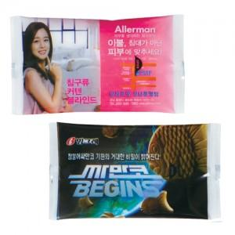

【상세/제작정보】 | 기본수량 2,000개 부터 입니다. 2,000개 미만은 제작 불가능합니다.

【인쇄/포장옵션】 | 스티커 / 포장불가능

【공급단가】 | 수량 | 2,000~ | 3,000~ | 5,000~ | 10,000~ | 20,000~
*VAT별도 | 단가 | 500원 | 480원 | 460원 | 440원 | 430원

【상품 URL】 | https://www.synergygift.co.kr:443/src/goods_detail.php?gdno=5106

